LinkedIn
Visuel | Semaine | Date | Jour | Heure | Pilier | Titre | Texte du post | Hashtags | Format | Récurrent | Note / justification
MISE EN PLACE DE LA PAGE (avant le premier post)
 |  |  |  |  |  | Photo de profil | Logo SNRC — vignette appliquée avant toute publication.
 |  |  |  |  |  | Bannière de couverture | « Créer la confiance, soutenir l’économie » — à publier avant le premier post.
PUBLICATIONS (8)
 | 1 | 18/08/2026 | Mardi | 09:00 | Contexte & Mission | Pourquoi la SNRC, maintenant ? | 42,8 % des crédits bruts du secteur bancaire tchadien sont classés en créances douteuses. Le bilan agrégé des banques atteint 2 757 milliards de FCFA. Plus de 17 % des créances de la zone CEMAC sont en souffrance (COBAC, juin 2025). Ce sont ces chiffres qui ont motivé la création de la SNRC. Dans les prochaines semaines, nous vous présentons l’institution, sa mission et ses équipes. | #SNRC #Tchad #NDjamena #COBAC #CEMAC #SecteurBancaire | Visuel statistique (1 image) | Non | Post d’ouverture : on pose le problème avant la solution.
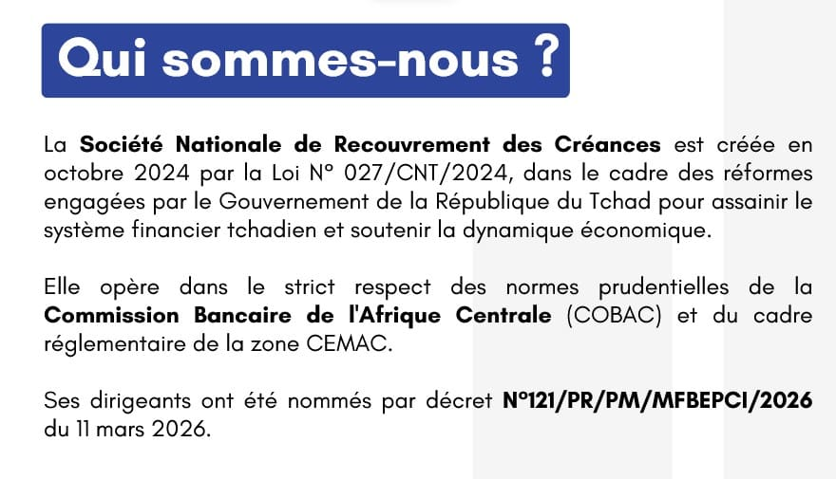 | 1 | 20/08/2026 | Jeudi | 09:00 | Contexte & Mission | Qui sommes-nous ? | La Société Nationale de Recouvrement des Créances (SNRC) a été créée en octobre 2024 par la Loi N°027/CNT/2024, dans le cadre des réformes engagées par le Gouvernement du Tchad pour assainir le système financier national. Elle opère dans le respect des normes de la COBAC et du cadre CEMAC. Ses dirigeants ont été nommés par décret N°121/PR/PM/MFBEPCI/2026 du 11 mars 2026. | #SNRC #Tchad #InstitutionPublique #COBAC #CEMAC | Visuel texte institutionnel (1 image) | Non | Répond au post précédent : présente l’institution et son cadre légal.
 | 2 | 25/08/2026 | Mardi | 09:00 | Contexte & Mission | Nos objectifs stratégiques | La SNRC poursuit cinq objectifs : assainir le bilan des banques, renforcer la confiance dans le secteur financier, favoriser la relance du crédit, améliorer la gestion des actifs en difficulté et contribuer au développement économique du Tchad. Chaque dossier traité s’inscrit dans cette feuille de route. | #SNRC #ObjectifsStratégiques #Tchad #DéveloppementÉconomique | Visuel texte + pictogramme (1 image) | Non | Troisième volet du triptyque de lancement (pourquoi → qui → pour quoi faire).
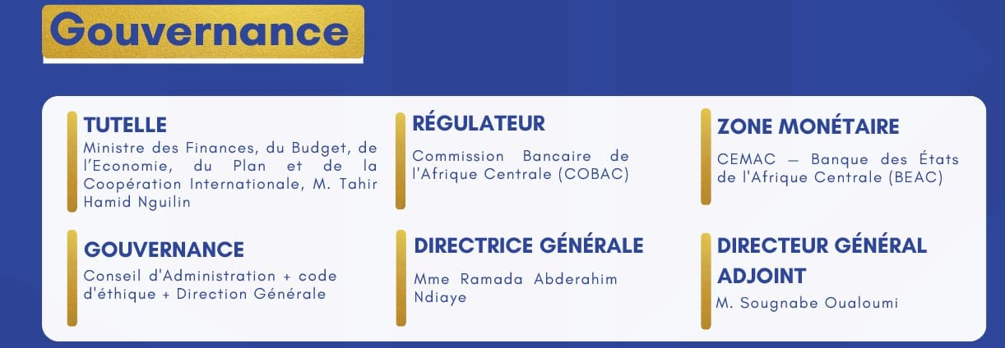 | 2 | 27/08/2026 | Jeudi | 09:00 | Gouvernance & Direction | Une gouvernance claire et structurée | Tutelle du Ministre des Finances, régulation par la COBAC, ancrage CEMAC : la gouvernance de la SNRC repose sur des lignes de responsabilité claires. Direction Générale : Mme Ramada Abderahim Ndiaye. Direction Générale Adjointe : M. Sougnabe Oualoumi. Conseil d’Administration et code d’éthique en appui. | #Gouvernance #SNRC #Transparence #Tchad | Visuel tableau institutionnel (1 image) | Non | Ouvre le pilier gouvernance sur un registre de transparence.
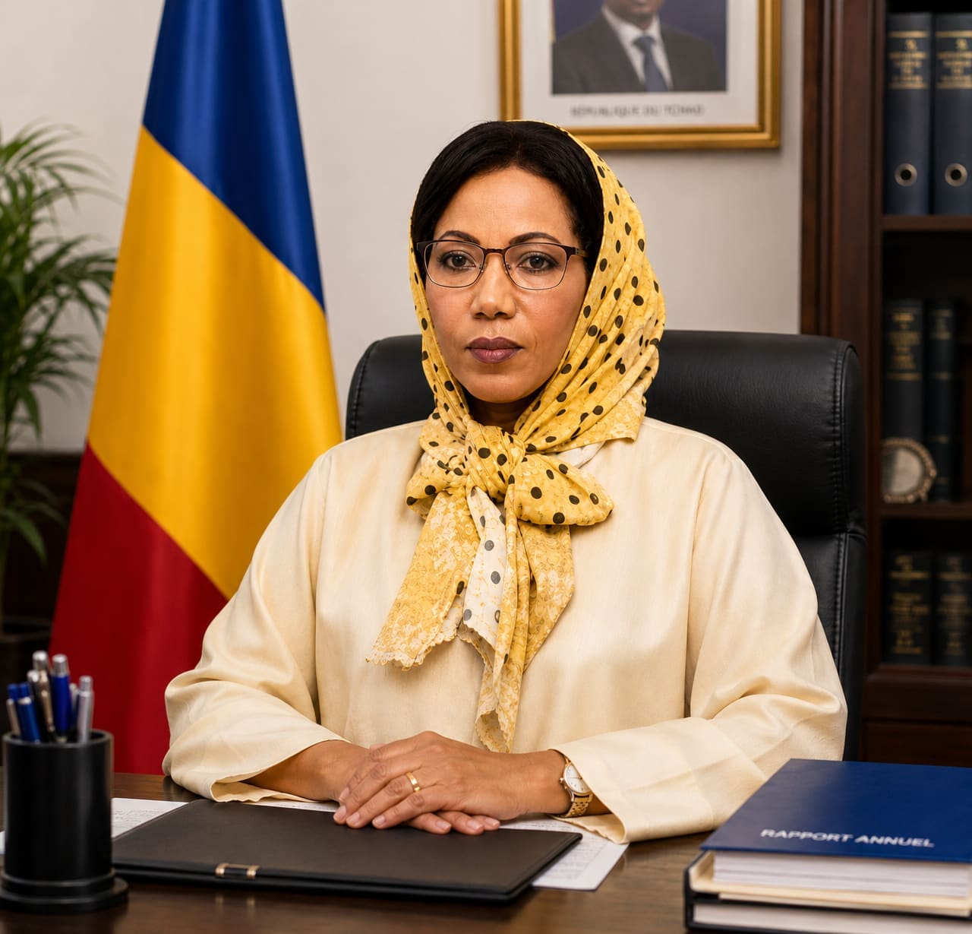 | 3 | 01/09/2026 | Mardi | 09:00 | Gouvernance & Direction | Portrait : la Direction Générale | Mme Ramada Abderahim Ndiaye dirige la SNRC depuis sa nomination par décret N°121/PR/PM/MFBEPCI/2026 du 11 mars 2026. Sous sa direction, les équipes mettent en œuvre la mission confiée par l’État : « Créer la confiance, soutenir l’économie ». | #Leadership #SNRC #Tchad #DirectionGénérale | Portrait institutionnel (1 image) | Non | Humanise l’institution avant d’aborder le recrutement.
 | 3 | 03/09/2026 | Jeudi | 09:00 | Carrières & RH | Rejoignez nos équipes : Agent de Recouvrement | Écoute, médiation, règlement amiable, confiance : c’est le quotidien d’un Agent de Recouvrement à la SNRC, au contact direct des usagers pour construire un plan de paiement durable. La SNRC recrute des profils rigoureux et à l’écoute. Candidatures à suivre sur nos prochaines publications. | #Recrutement #Carrières #SNRC #NDjamena #Emploi | Mise en situation métier (1 image) | Non | Le visuel montre concrètement le poste — sert mieux une publication carrière qu’une simple annonce texte.
 | 4 | 08/09/2026 | Mardi | 09:00 | Actualités & Résultats | Avis au public : recouvrement amiable renforcé | AVIS AU PUBLIC — La SNRC intensifie ses actions de proximité pour accompagner les usagers, faciliter le règlement amiable et renforcer la qualité du service. Un dossier en cours ? Rapprochez-vous de nos équipes pour connaître les modalités de règlement amiable. | #AvisAuPublic #SNRC #ServicePublic #Tchad | Communiqué officiel (1 image) | Non | Premier communiqué officiel, légitimé par les 4 semaines de contexte institutionnel qui précèdent.
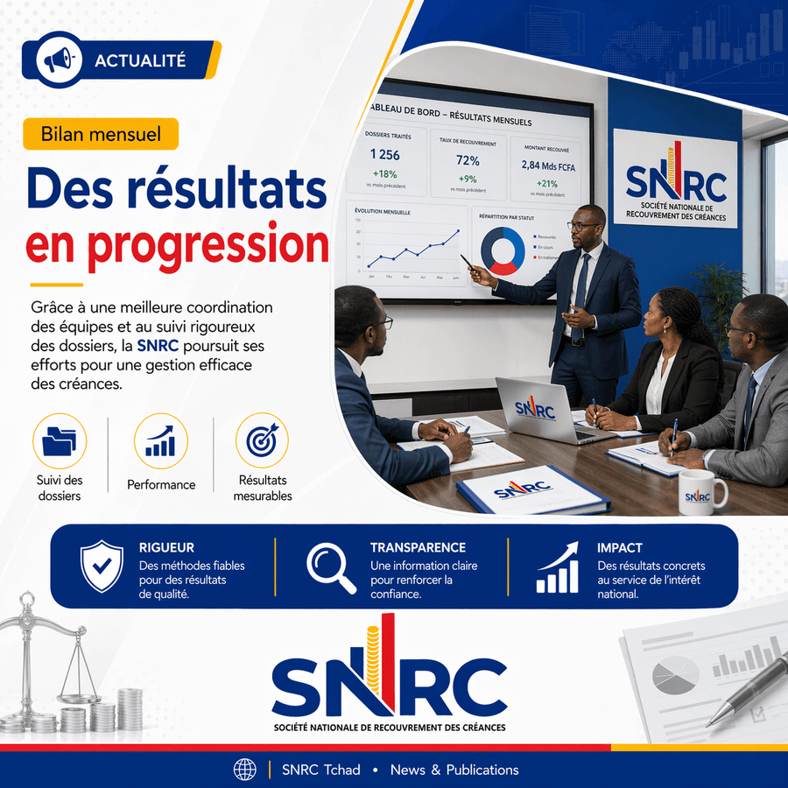 | 4 | 10/09/2026 | Jeudi | 09:00 | Actualités & Résultats | Bilan mensuel : des résultats en progression | BILAN MENSUEL — 1 256 dossiers traités (+18 %), taux de recouvrement de 72 % (+9 points), 2,84 milliards de FCFA recouvrés (+21 %). Ces résultats reflètent une meilleure coordination des équipes et un suivi rigoureux : rigueur, transparence, impact. | #SNRC #Résultats #BilanMensuel #Tchad #Transparence | Tableau de bord (1 image) — gabarit récurrent | Oui — à reconduire chaque mois | Clôture le cycle de lancement sur une preuve de performance ; devient le gabarit mensuel.

